E-Rモデル エンティティ一覧
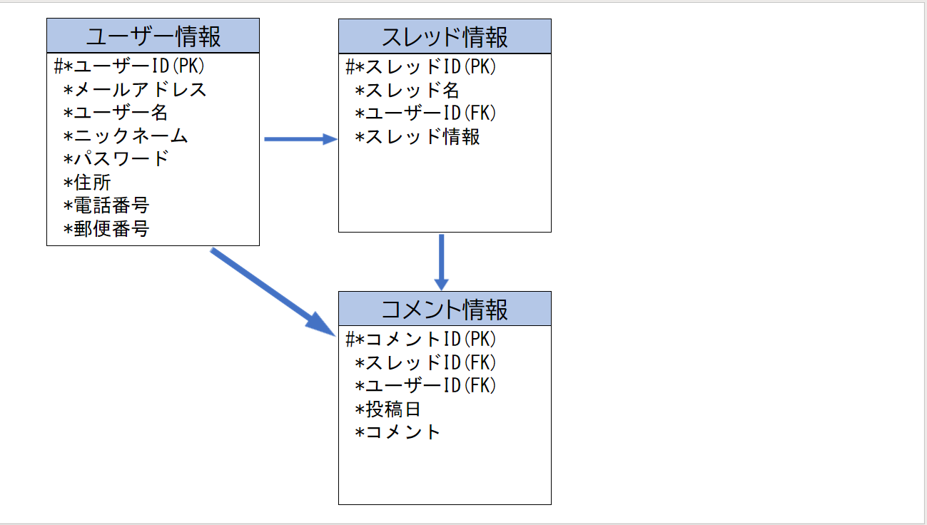
E-R図
システム名 |  | 情報共有掲示板 |  | 作成者 | 松﨑
工程名 |  | システム設計 |  | 作成日付 | 2023-04-24
ドキュメント名 |  | 情報共有掲示板 データベース設計書 |  | バージョン | v1.0
E-R図ID |  |  |  | 更新者 | 渡邊
概要 |  | 情報共有掲示板におけるデータモデルを示す |  | 更新日付 | 2023-05-26

エンティティ一覧
No. | 論理エンティティ名 | 物理エンティティ名 | エンティティ種別 | 定義
1 | ユーザー情報 | users | マスタ | ユーザー情報を格納する情報
2 | スレッド情報 | threads | マスタ | スレッドの情報を格納する情報
3 | コメント情報 | comments | マスタ | 書き込まれたコメントを格納する情報

E-Rモデル図

